상품제안서
프리미엄 무선충전 LED스탠드 | 상품코드: F12569

 |  |  |  |  |  |  | 02-412-0044 | www.easy1.co.kr
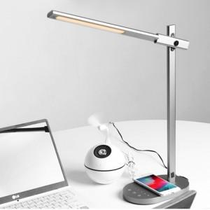 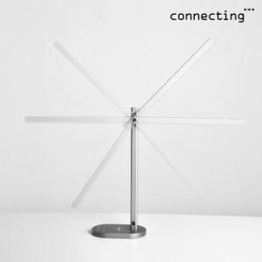 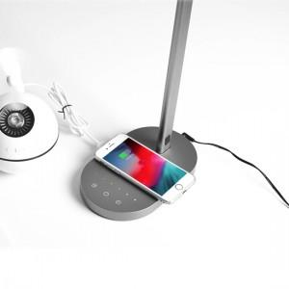

【상세/제작정보】 | 레이저 1곳 인쇄 및 선물포장 포함

【인쇄/포장옵션】 | 레이저 / 포장지포장

【공급단가】 | 수량 | 10~ | 30~ | 50~ | 100~ | 500~
*VAT별도 | 단가 | 60,140원 | 57,910원 | 55,680원 | 53,460원 | 52,120원

【상품 URL】 | https://easy1.co.kr:443/src/goods_detail.php?gdno=12569

